Sheet1
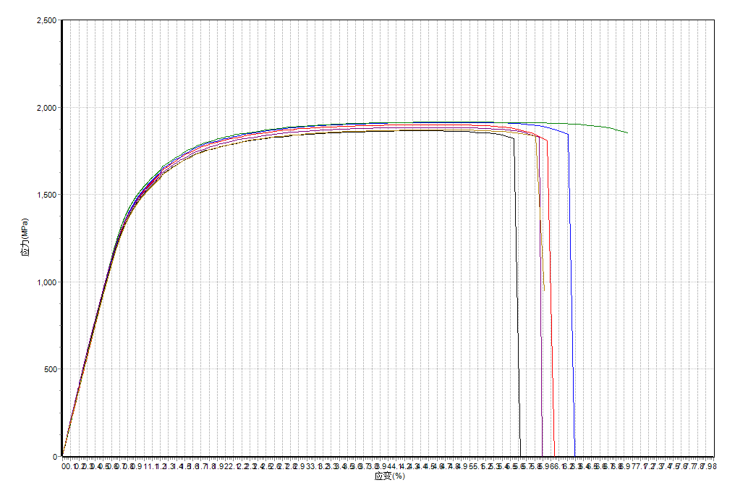
金属拉伸

试验日期 |  |  |  | 试验标准

试样编号 | 厚度 mm | 宽度 mm | 引伸计标距 mm | 弹性模量 GPa | 最大力 N | 规定塑性延伸强度0.2% MPa | 抗拉强度 MPa | 最大力塑性延伸率 % | 最大力总延伸率 % | 断后伸长率 % | 断裂总延伸率 %
N-1 | 1.147 | 12.47 | 50.00 | 186 | 27160.02 | 1534.5 | 1899.3 | 3.78 | 4.60 | 5.26 | 6.05
N-2 | 1.143 | 12.51 | 50.00 | 188 | 27346.97 | 1535.5 | 1912.4 | 3.92 | 4.74 | 5.52 | 6.29
N-3 | 1.145 | 12.42 | 50.00 | 194 | 27224.06 | 1544.4 | 1914.5 | 3.96 | 4.76 | 6.19 | 6.95
Y-1 | 1.131 | 12.44 | 50.00 | 189 | 26234.47 | 1496.0 | 1864.6 | 3.57 | 4.36 | 4.87 | 5.63
Y-2 | 1.134 | 12.29 | 50.00 | 192 | 26260.51 | 1497.6 | 1883.8 | 3.84 | 4.62 | 5.16 | 5.90
Y-3 | 1.137 | 12.52 | 50.00 | 185 | 26621.80 | 1500.4 | 1869.5 | 3.87 | 4.68 | 5.15 | 5.92

